Processo
2. PROCESSO
2.1 Informações Iniciais
2.1.1 Quem são os clientes do processo?
1 | Atendentes do HVR
2 | Funcionários do TI da SEDA
3 | Tutores de animais
2.1.2 Quais queixas os clientes do processo apresentam?
1 | Processo muito manual, com muitas informações a serem preenchidas em planilhas e sistemas desatualizados
2 | Alta demanda de ligações e agendamentos para uma péssima gestão de informações
1 |  | Dados desorganizados e sem qualquer organização ou formas de retirar insights
 | 2.2 Comunicação
2.2.1 O processo é amplamente conhecido na organização?
O processo é amplamente conhecido pelos funcionários de TI da SEDA, que registram esses problemas, porém os atendentes não conhecem nem tem acesso a grande parte do sistema do processo

2.2.2 Quais meios de comunicação são usados para divulgar o processo?
1 | O processo é padrão no Hospital, repassado internamente entre os funcionários

2.2.3 Você acha que deveria usar algum meio de divulgação em especial? Por quê?
1 | Nenhum além da atual

2.3 Prazo
2.3.1 Há problemas de prazo? Quais os pontos do processo que originam o problema?
1 | Sim, porém, os problemas de prazo se intensificam em um processo que ocorre além do controle de agendamentos, pois muitos tutores que não conseguem agendar, ou ter algum retorno da situação de seu animal, recorrem a emergência, causando graves problemas de prazo no setor emergencial do Hospital
2.3.2 Há algum handoff (handoff ocorre quando o processo muda de responsável seja mudança de raia ou de piscina) que esteja gerando gargalo? (Apresentar os pontos de handoff na modelagem AS-IS)
Imagem do modelo AS-IS |  |  | Descrição | Possível causa
1
 | 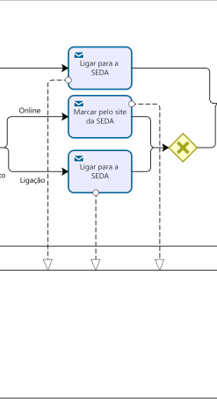 |  | Dono de animal/SEDA | Alto número de ligações e a falta de um sistema online com lista de espera para os tutores

2.4 Qualidade
2.4.1 Quais os pontos do processo que originam problemas de qualidade?
1 | Nos pontos em que se faz necessária a passagem de informações de um sistema para outro

2.4.2 Quais os resultados do processo que são afetados?
1 | Tempo perdido com a passagem de um sistema para outro, tutores insatisfeitos, animais sem tratamento e tomada de decisões prejudicada

2.5 Recursos
2.5.1 Há problemas de insuficiência ou não adequação de recursos necessarios ao processo? Quais os recursos que são insuficientes/inadequados?
1 | Número de vagas para pessoas buscando agendamento
2 | Sistemas ineficientes e arcaicos

2.5.2 Há habilidades ou competências especiais que as pessoas que executam o processo precisam possuir? Quais?
1 | Conhecimento em plataformas de tecnologia da informação e planilhas
2.5.3 Quais habilidades ou competências as pessoas que executam o processo já possuem?
1 | Habilidade descrita acima

2.5.4 Quais habilidades ou competências as pessoas que executam o processo ainda não possuem?
1 | Já possuem as habilidades necessárias, é preciso somente atualizar o processo a fim de torná-lo mais enficiente.

2.5.5 O que é necessário para que as pessoas que executam o processo adquiram essas habilidades ou competências?
1 | Treinamento sobre a nova plataforma

2.6 Legalidade
2.6.1 Há problemas de não conformidade com normas / resoluções / leis? Quais?
1 | Não.

2.6.2 Quais os pontos do processo nos quais o problema foi evidenciado?
1 | n/a

2.7 Padronização
2.7.1 Quais os pontos do processo que apresentam a necesidade de automatização?
1 | Passagem de informações de um sistema para outro e utilização de planilhas desatualizadas

2.7.2 Por que essa automatização não foi realizada ainda?
1 | Falta de comunicação entre órgãos da prefeitura

2.7.3 Há atividades no processo que poderiam ser eliminadas? Quais? Por quê?
1 | Acredito que todas são necessárias, porém devem passar por uma reformulação e automatização, com exemplos das que citamos anteriormente

2.7.4 Há atividades no processo que deveriam ser incluídas? Quais? Por quê?
1 | A presença de marcações de consulta de forma digital, para conseguir um maior controle de uma lista de espera e um retorno maior da situação em que o tutor do animal está inserido

2.7.5 Há atividades no processo que poderiam ser realizadas de outra forma? Quais? Por quê?
1 | A própria marcação de consultas, que poderia ser realizada tanto por ligação, quanto pela internet, pelo motivo citado anteriormente, além a atividade de passagem de informações de um sistema para outro, pelo motivo também citado nos tópicos passados

2.7.6 Há pontos de decisão no processo que poderiam ser eliminados? Quais? Por quê?
1 | Talvez o gateway que separa o tipo de serviço (consulta ou castração), direcionando para sistemas e caminhos diferentes. Poderia passar por um sistema unificado

2.7.7 Há pontos de decisão no processo que deveriam ser incluídos? Quais? Por quê?
1 | Decisão entre consulta online ou por telefone para o tutor, com toda a certeza, para ampliar seu leque de possibilidades

2.7.8 Como seria a nova forma de execução do processo?
1 | O tutor entraria na plataforma pelo conecta recife, escolheria qual serviço seria necessário para seu animalzinho, preencheria os dados de seu animal, e marcaria um dia e horário para o atendimento, enquanto isso, internamente no HVR, os funcionários de TI organizariam os horarios e dias que as vagas poderiam ser preenchidas e analisariam as informações mais importantes para realizar ajustes nas tomadas de decisão interna. Paralelamente, o processo de marcação por ligação ainda existiria, porém, com as atendentes já utilizando a nova plataforma para cadastrar e realizar os agendamentos requeridos pelos tutores via telefone.

2.7.9 Há problemas de não conformidade com o processo (i.e., variantes do processo, stakeholders executam o processo de forma diferente)? Quais os pontos do processo que apresentam essa não conformidade (i.e., possuem variantes)?
1 | Alto número de ligações para baixo nível de vagas reservadas para esses atendimentos

2.7.10 Você pode descrever o fluxo dessas variações?
1 | O fluxo de ligações varia de acordo com as demandas do momento do Hospital e suas necessidades.

2.7.11 Quais as possíveis causas dessa não conformidade?
1 | Baixo poder operacional do HVR e da SEDA

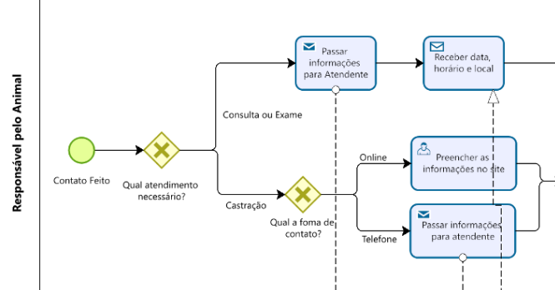
2.7.12 Há algo mais impedindo o processo de prosseguir? O que está impedindo o processo de prosseguir?
Imagem do modelo AS-IS |  |  | Descrição | Possível causa
1 |  |  | Fluxo de marcação de consultas totalmente sobrecarregado, gerando frustração para tutores e membros da SEDA/HVR | Alta demanda para baixa capacidade operacional do hospital
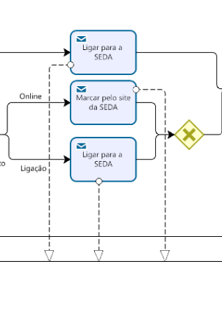
2.8 Multidimensional
2.8.1 Algum handoff (handoff ocorre quando o processo muda de responsável seja mudança de raia ou de piscina) está gerando retrabalho?
Imagem do modelo AS-IS |  |  | Descrição | Possível causa
1 | Não vemos um problema especificadamente quando se trata de handoffs

2.8.2 Existem pontos no seu processo que causam gargalo? Quais os pontos do processo em que ocorrem? Quais as possíveis causas desse gargalo?
Imagem do modelo AS-IS |  |  | Descrição | Possível causa
 1 |  |  | Responsável pelo TI na seda, registrando marcação de consulta no sistema, precisando preencher informações na planilha, para ainda depois, em outro momento, preencher no sistema do SHV | Sistema não integrado e totalmente arcaico

2.8.3 Quais as consequências da ocorrência dos gargalos?
1 | Processos mais lentos, desgastantes e falhos, trazendo péssimas experiencias tanto para os tutores, quanto para os resoinsáveis pelo TI da SEDA/HVR

